상품제안서
RPET리유저블백 컬러(중) | 상품코드: S29755

 |  |  |  |  |  |  | 02-713-8555 | www.synergygift.co.kr
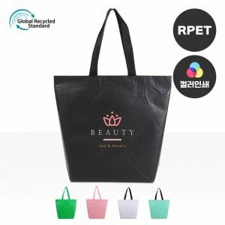

【상세/제작정보】 | <p><span style="font-size: 14pt;">※ 양면인쇄 디자인 상이할 경우 별도 문의 바랍니다.</span></p><p>&nbsp;</p><p><span style="font-size: 14pt;">※ 기본수량 미만 발주 진행시 별도 문의 바랍니다.</span></p><p><span style="font-size: 14pt;">※ 운임비 별도 발생 됩니다.</span></p>

【인쇄/포장옵션】 | 실크, 풀칼라 / OPP(비닐)

【공급단가】 | 수량 | 100~ | 300~ | 1,000~ | 3,000~ | 10,000~
*VAT별도 | 단가 | 2,600원 | 2,540원 | 2,460원 | 2,340원 | 2,260원

【상품 URL】 | https://www.synergygift.co.kr:443/src/goods_detail.php?gdno=29755

